نمودارها
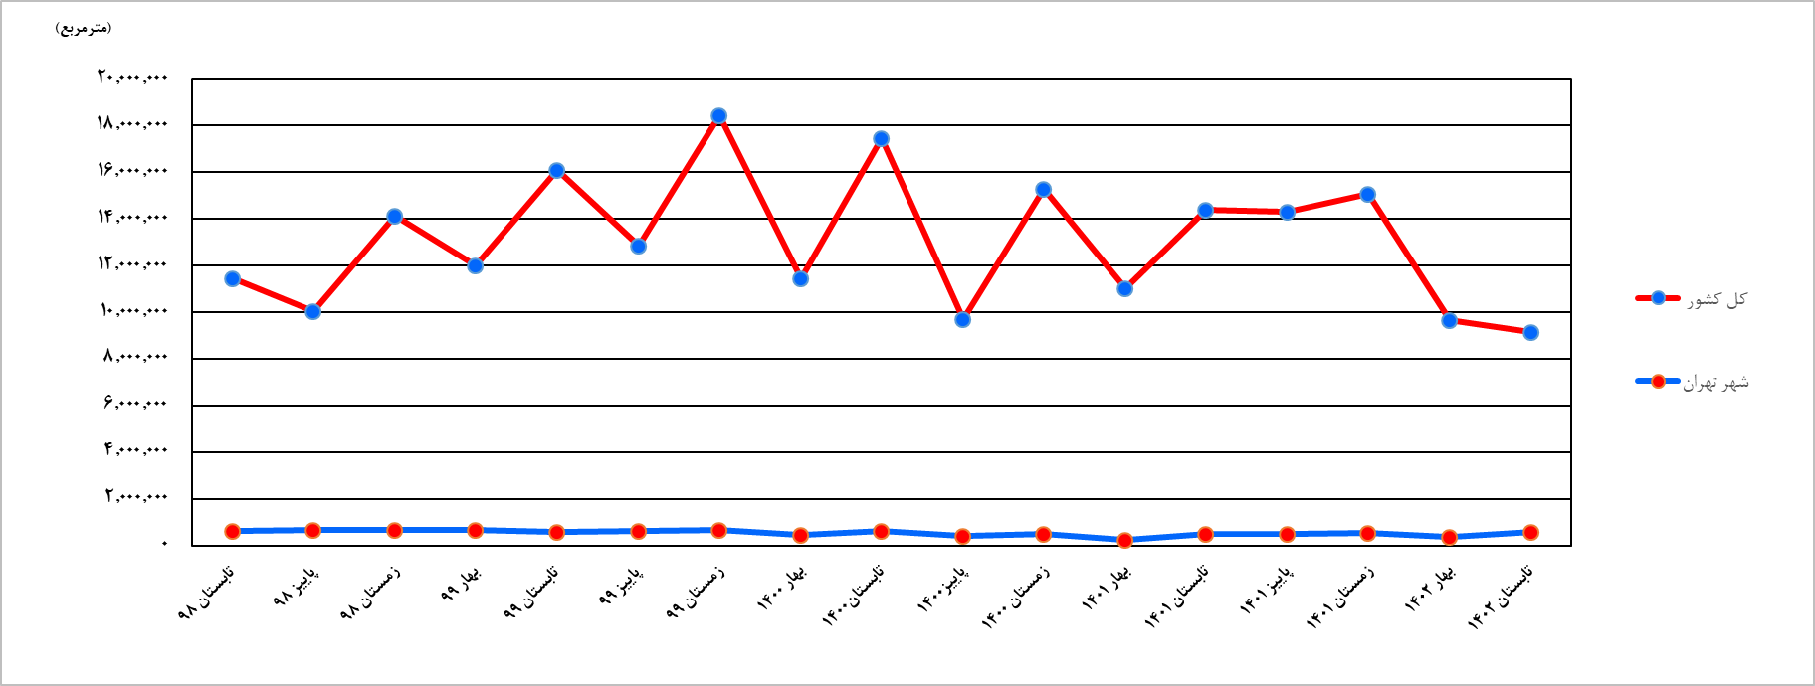
نمودارهاي آماري

نمودار 1- مقايسه‎ي تعداد پروانه‌هاي ساختماني صادرشده براي احداث ساختمان توسط شهرداري‌هاي كل كشور و تعداد واحد مسكوني پيش‌بيني شده در آن‌ها در تابستان 1401 و تابستان1402

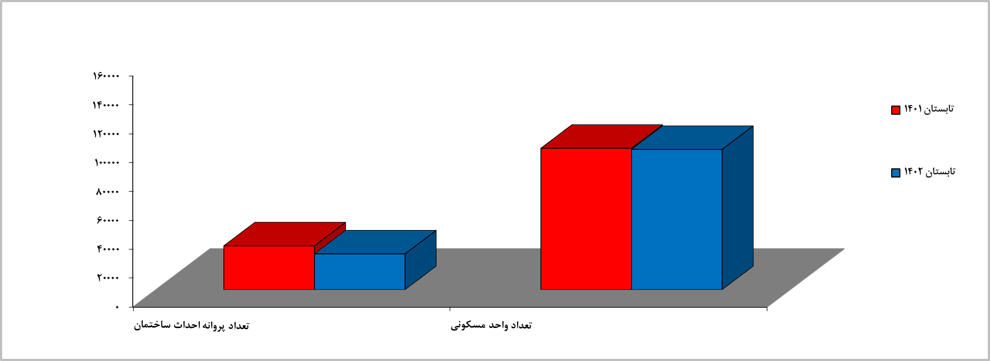

نمودار 2- مقايسه‎ي تعداد پروانه‌هاي ساختماني صادرشده براي احداث ساختمان توسط شهرداري ‌تهران و تعداد واحد مسكوني پيش‌بيني‌شده در آن‌ها در تابستان 1401 و تابستان 1402

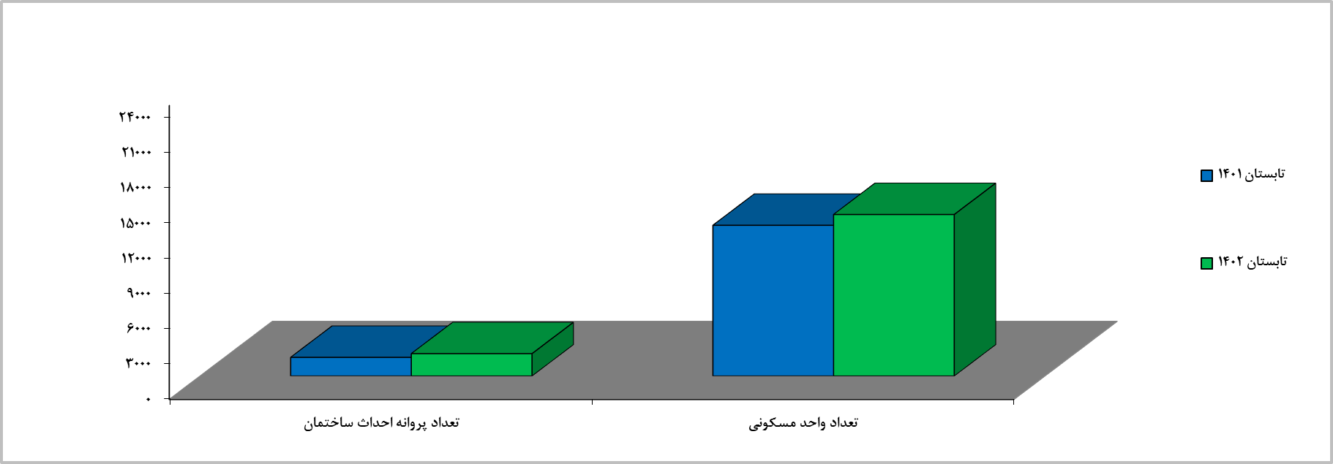

نمودار 3- مقايسه‎ي سهم مساحت زيربناي پروانه‌هاي احداث ساختمان در شهر تهران با ساير شهرهاي كشور-تابستان 1402

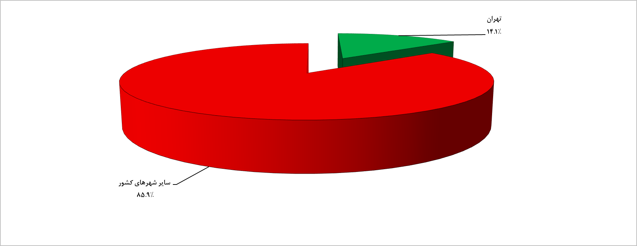

نمودار 4- مقايسه‎ي سهم تعداد واحدهای مسكوني پروانه‌هاي احداث ساختمان در شهر تهران با ساير شهرهاي كشور- تابستان 1402

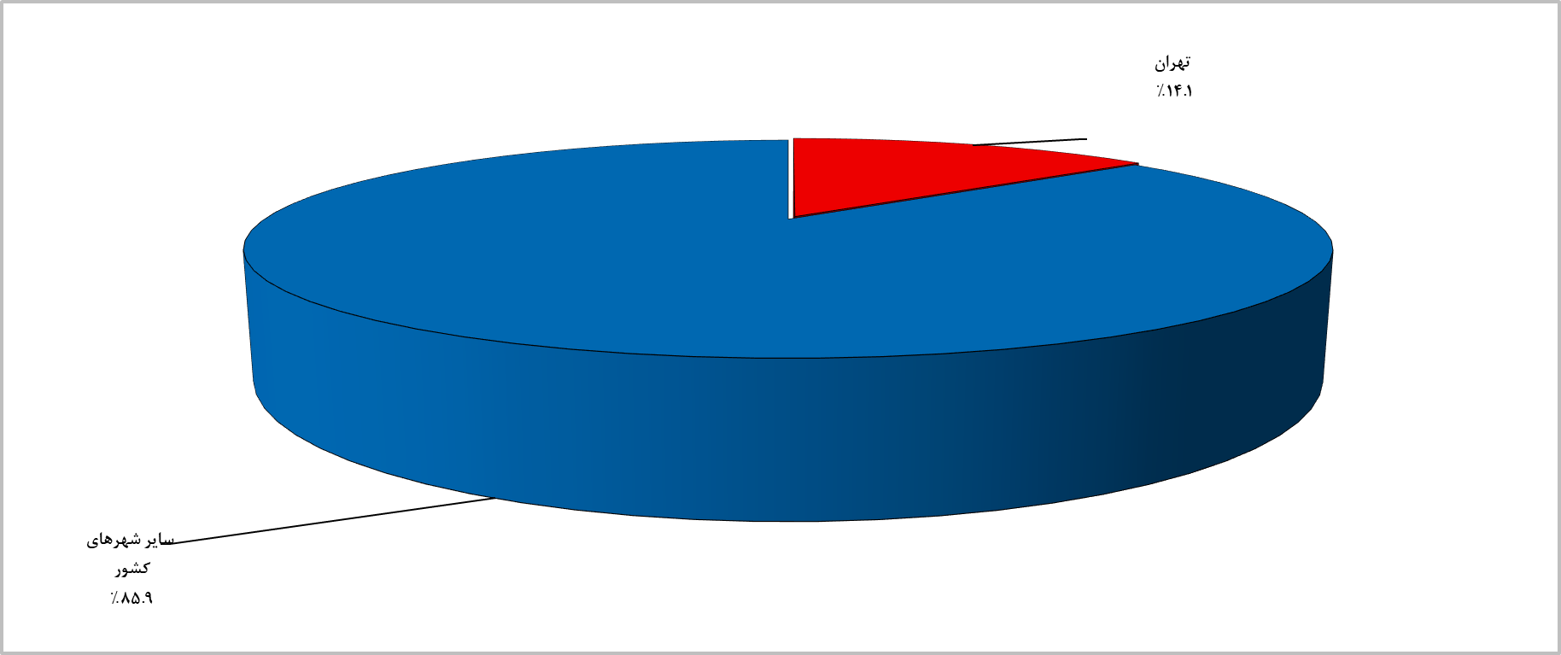

نمودار 5- مقايسه‎ي تعداد واحدهای مسكوني در پروانه‌هاي احداث ساختمان شهرهاي كشور با فصل قبل و فصل مشابه سال قبل به‌تفكيك استان- بهار 1402

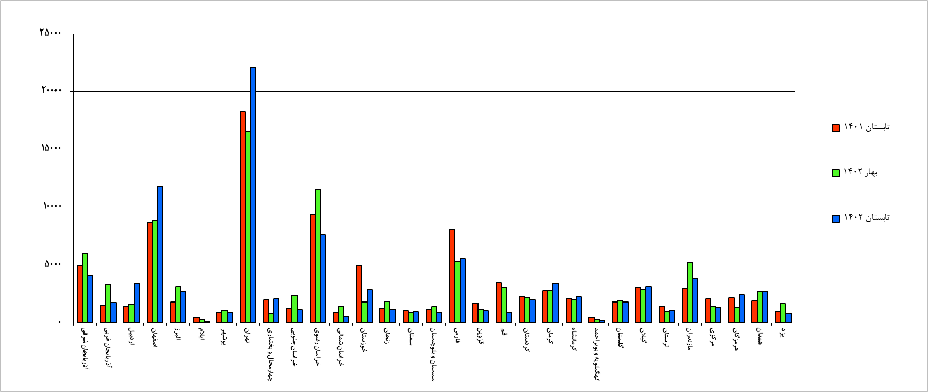

نمودار 6- مقايسه‎ي تعداد واحدهای مسكوني در پروانه‌هاي احداث ساختمان شهر تهران با فصل قبل و فصل مشابه سال قبل به‌تفكيك منطقه- تابستان 1402

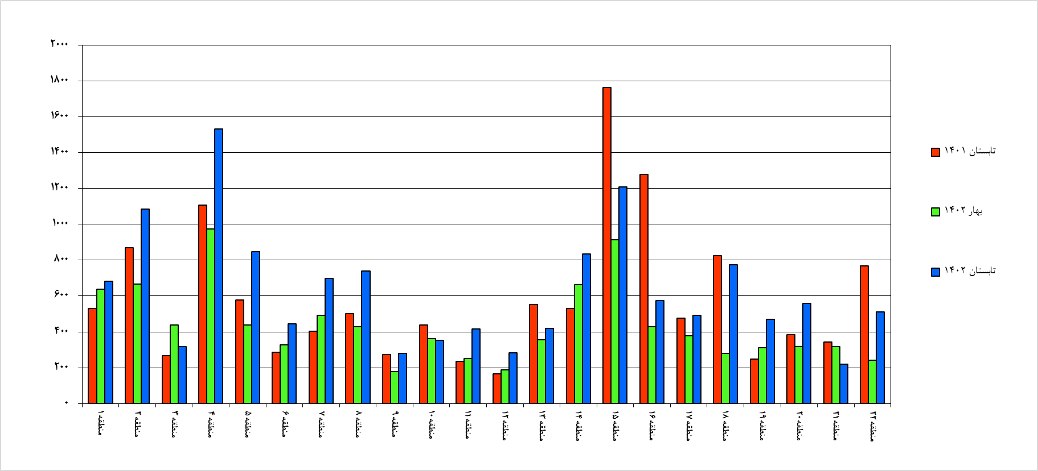

نمودار 7- مقايسه‎ي مساحت زيربنا در پروانه‌هاي احداث ساختمان شهرهاي كشور با فصل قبل و فصل مشابه سال قبل به‌تفكيك استان- تابستان 1402

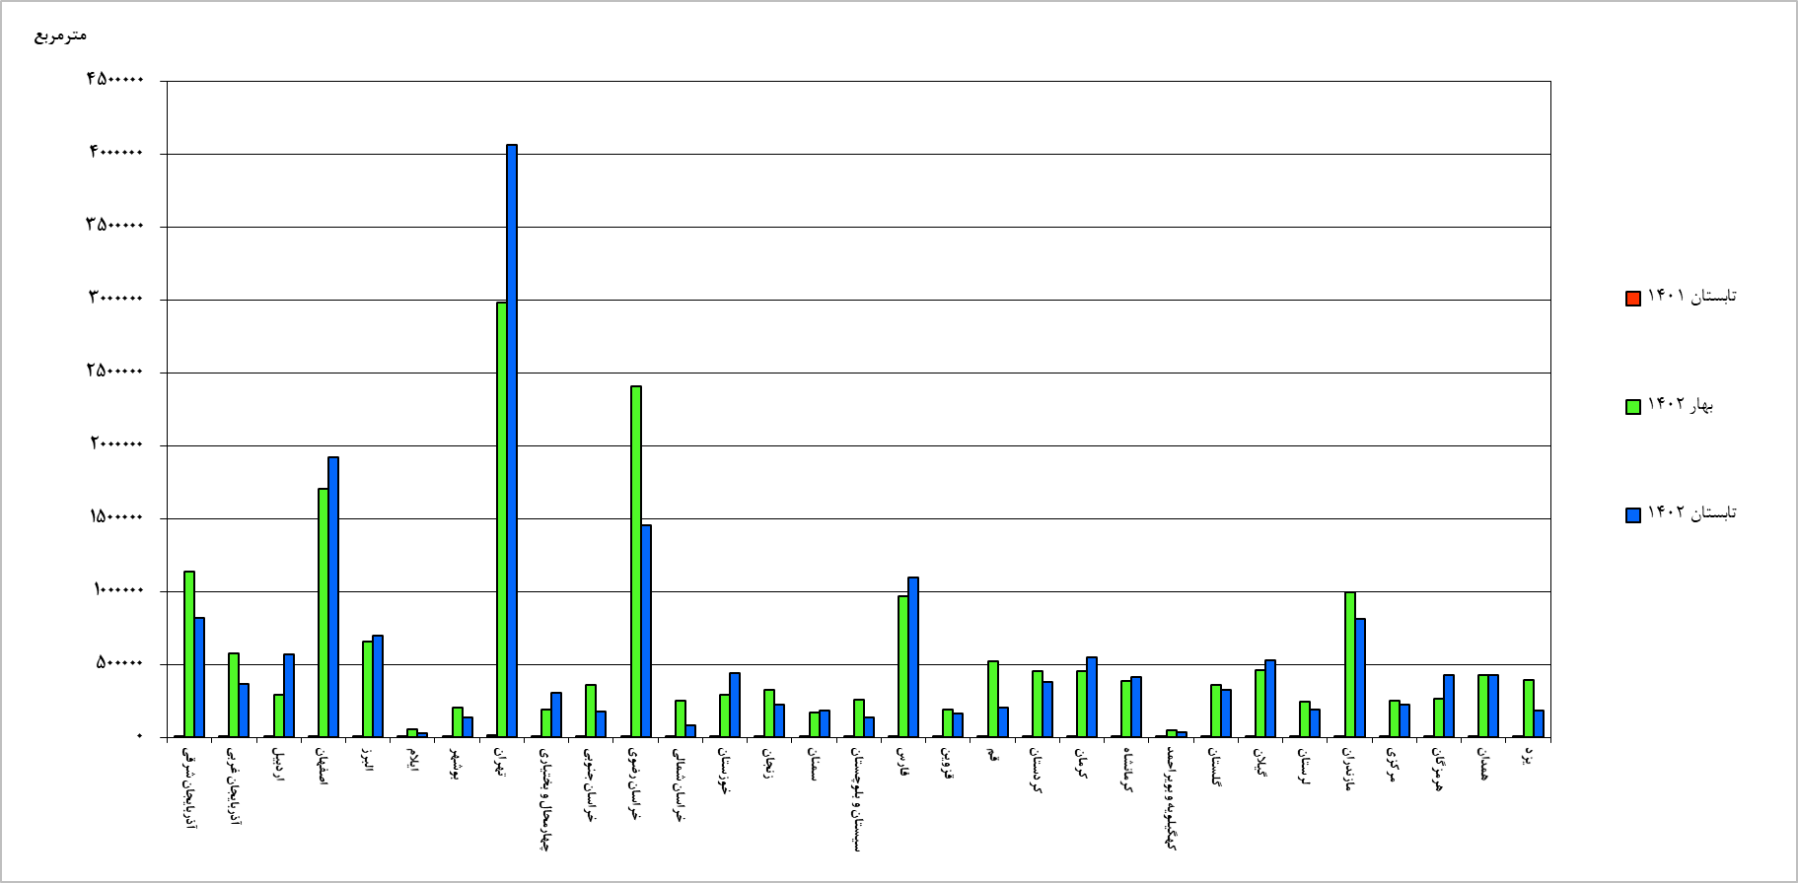

نمودار 8- مقايسه‎ي مساحت زيربنا در پروانه‌هاي احداث ساختمان شهر تهران با فصل قبل و فصل مشابه سال قبل به‌تفكيك منطقه- تابستان 1402

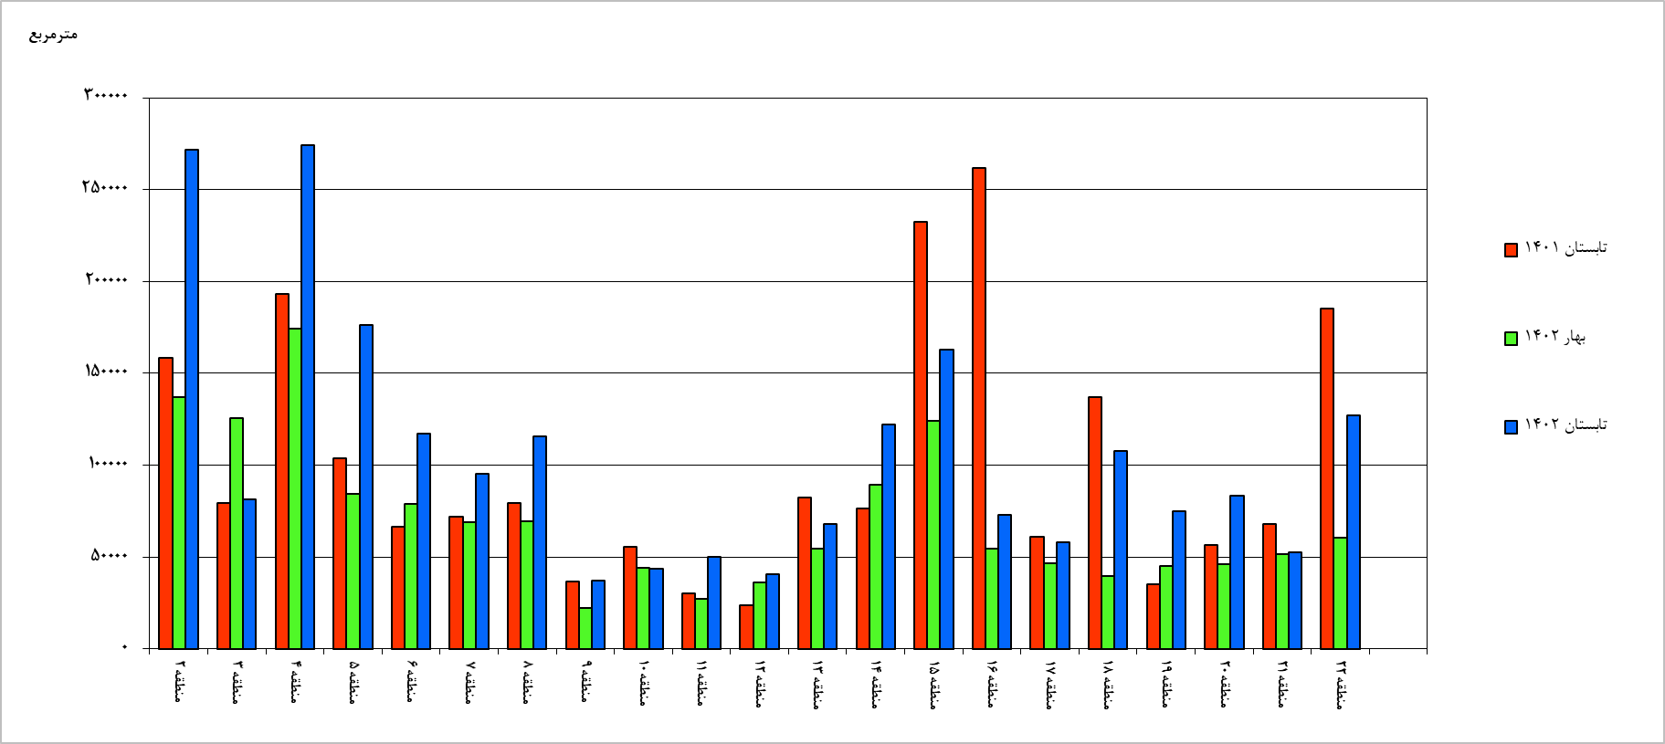

نمودار 9- روند تغییرات تعداد پروانه‌هاي ساختماني صادرشده براي احداث ساختمان در شهر تهران و کل کشور از تابستان 1398 تا تابستان 1402

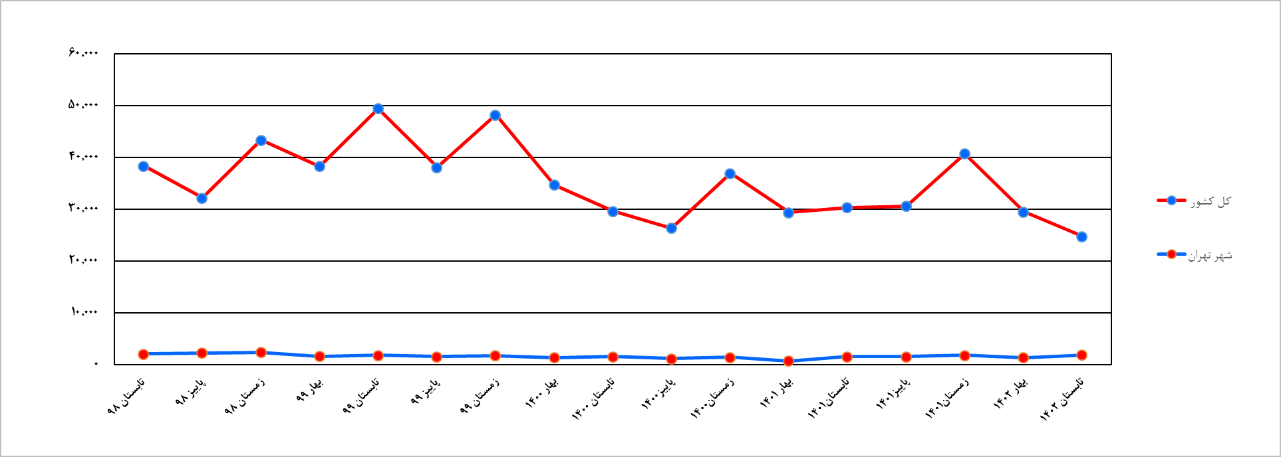

نمودار 10- روند تغییرات تعداد واحد مسكوني در پروانه‌هاي احداث ساختمان در شهر تهران و کل کشور از تابستان 1398 تا تابستان 1402

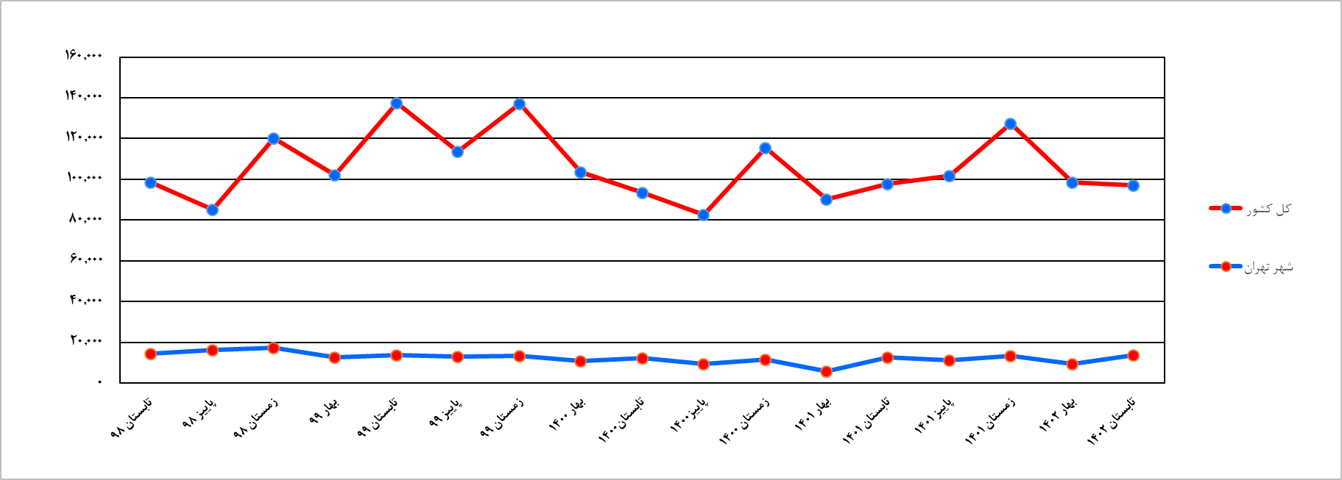

نمودار 11- روند تغییرات مساحت زيربنا در پروانه‌هاي احداث ساختمان در شهر تهران و کل کشور از تابستان 1398 تا تابستان 1402

نمودار 12- روند تغییرات مساحت زمین در پروانه‌هاي احداث ساختمان در شهر تهران و کل کشور از تابستان 1398 تا تابستان 1402

